Sheet1
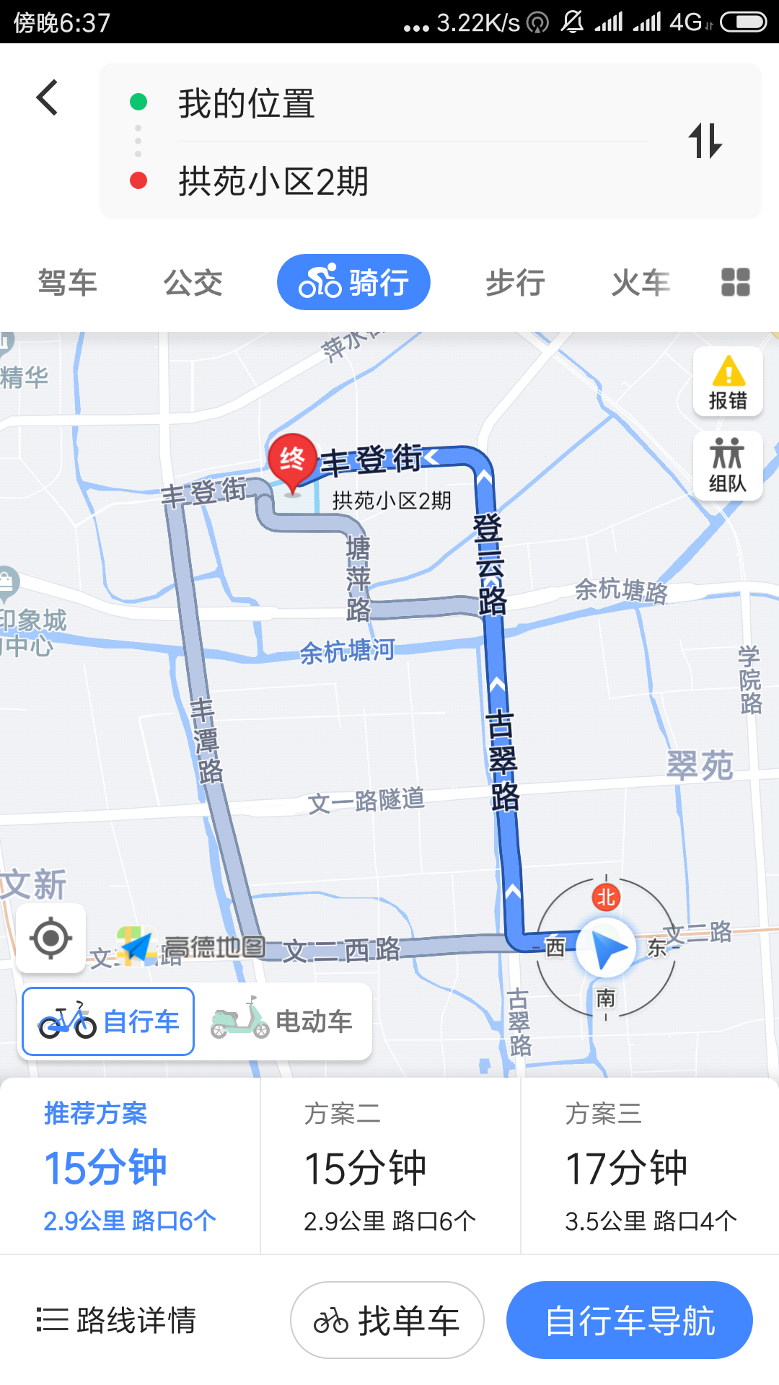
Hello
Hello world | 中文测试
32
36

